Vendedor de meias
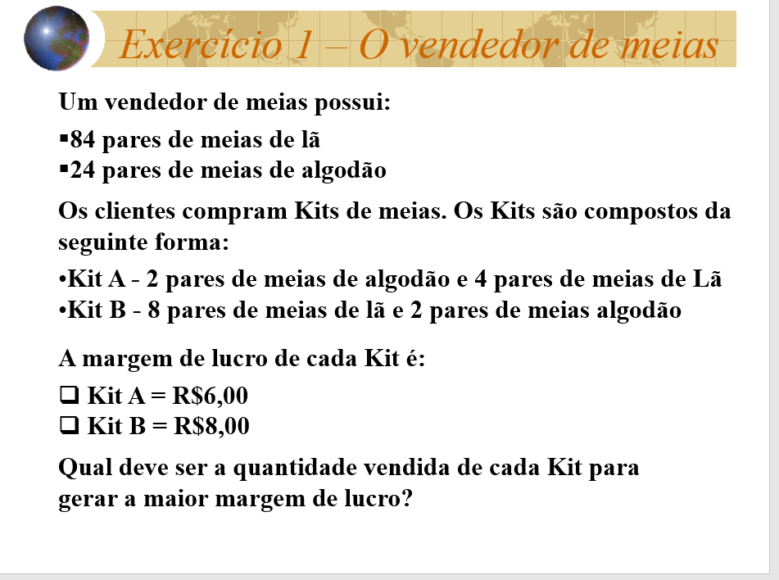
Vendedor de Meias
Variavéis de decisão | 3 | 9 | Lucro total
Lucro | R$ 6.00 | R$ 8.00 | R$ 90.00

Restrições |  |  |  | Disponivél
Meia de Algodão | 2 | 2 | 24 | 24
Meia de Lã | 4 | 8 | 84 | 84
A=>0
B=>0

Resposta
Kit A = 3
Kit B = 9
Margem de lucro = $90,00

Fábrica de móveis
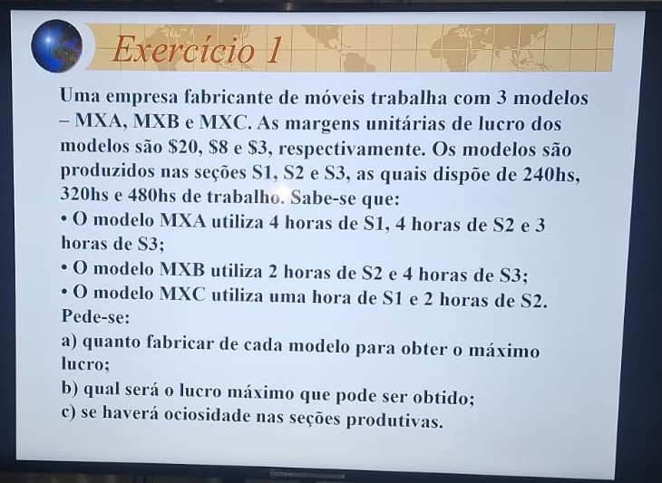
FÁBRICA DE MÓVEIS

MODELOS | MXA | MXB | MXC | Lucro total
VARIÁVEIS DE DECISÃO | 60 | 40 | 0
MARGEM DE LUCRO | R$ 20.00 | R$ 8.00 | R$ 3.00 | R$ 1,520.00
Restrições |  |  |  |  | Disponivél/HORAS

S1 | 4 | 0 | 1 | 240 | 240
S2 | 4 | 2 | 2 | 320 | 320
S3 | 3 | 4 | 0 | 340 | 480
MXA=>0
MXB=>0
MXC=>0

RESPPOSTA - A)

RESPOSTA - B)

RESPOSTA - C)

Aluguel de embarcações
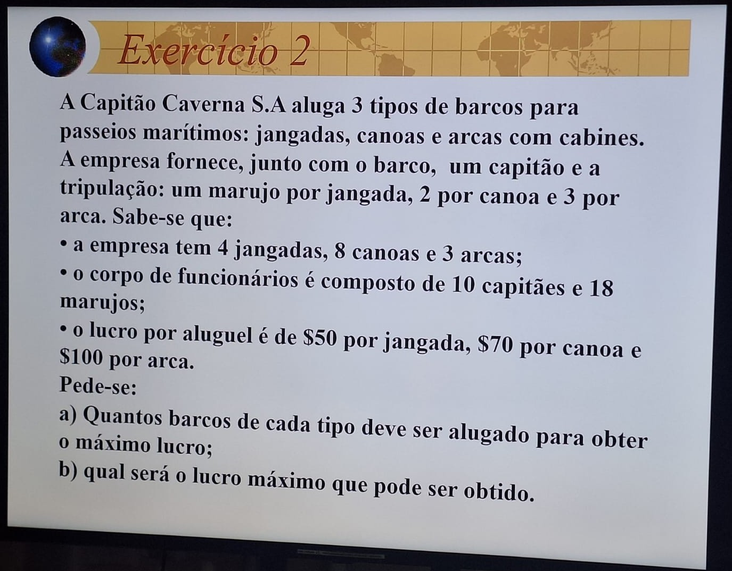
CAPITÃO CAVERNA S.A
Embarcações | Jangadas | Canoas | Arca | Lucro total
Variaveis de decisões | 4 | 4 | 2
LUCRO | R$ 50.00 | R$ 70.00 | R$ 100.00 | R$ 680.00
Restrições |  |  |  |  | Disponiveis

Capitão | 1 | 1 | 1 | 10 | 10
Tripulantes | 1 | 2 | 3 | 18 | 18
Jangada | 1 | 0 | 0 | 4 | 4
Canoa | 0 | 1 | 0 | 4 | 8
Arca | 0 | 0 | 1 | 2 | 3

Resposta a)
4 , 4 , 2
Resposta b)
Lucro total 680

Programação de produção
PROGRAMAÇÃO PRÓXIMO PERIÓDO
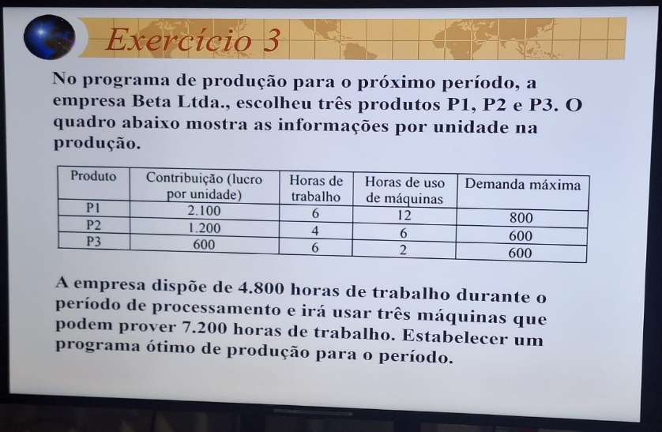
PRODUTOS | P1 | P2 | P3 | LUCRO TOTAL
VARIAVEIS DE DECISÃO | 280 | 600 | 120
LUCRO | R$ 2,100.00 | R$ 1,200.00 | R$ 600.00 | R$ 1,380,000.00

RESTRIÇÕES |  |  |  | Usado | Disponivél
Hs trabalhadas | 6 | 4 | 6 | 4800 | 4800
Hs Máquina | 12 | 6 | 2 | 7200 | 7200
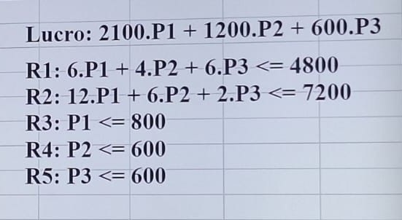
Demanda 1 | 1 | 0 | 0 | 280 | 800
Demanda 2 | 0 | 1 | 0 | 600 | 600
Demanda 3 | 0 | 0 | 1 | 120 | 600

Produzir 280 unidades do P1, 600 unidades do P2 e 120 unidades do P3.

Aula 10-06 Alimentação
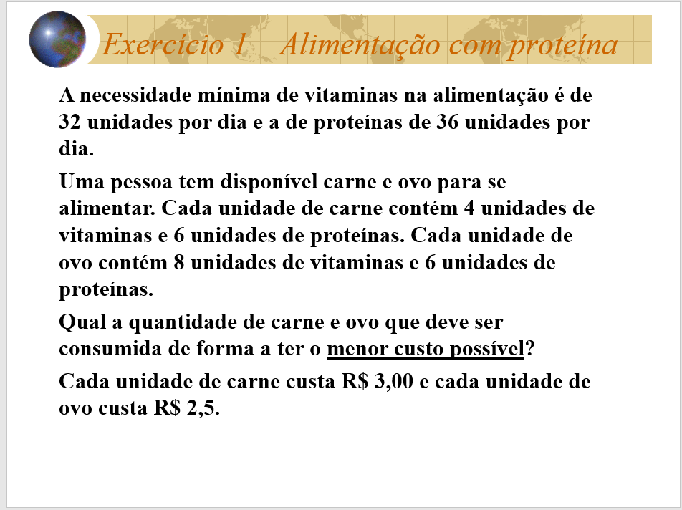
Alimentação
 | Carne | Ovo
Qt | 0 | 6 | Função Obj
Custo | 3 | 2.5 | 15

Restrições |  |  |  |  | Dsiponivel
R1 - Vitaminas | 4 | 8 | 48 | >= | 32
R2 - Proteinas | 6 | 6 | 36 | >= | 36

Para ter o menor custo tem que consumir 6 ovos

Aula 10-06 Produtos Quimícos
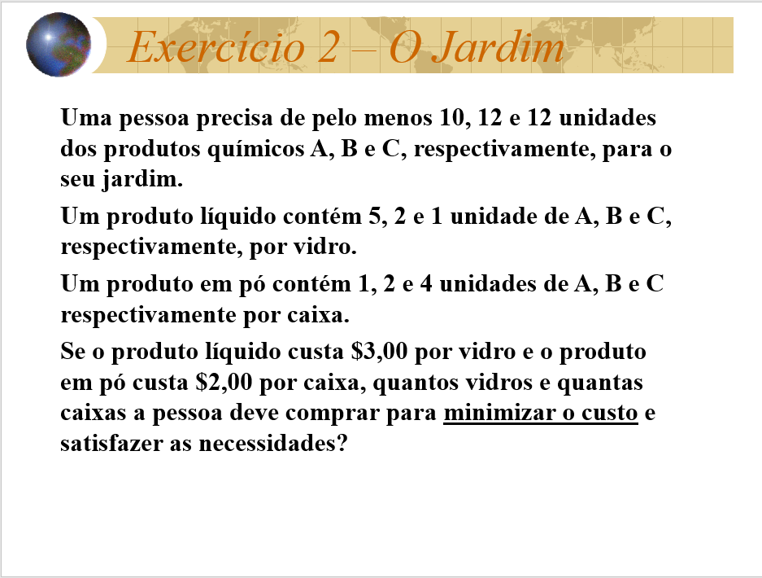
Produtos Quimícos
 | Produto liq. | produto em pó
Variáveis de Decisão | 1 | 5 | Função obj
Custo | 3 | 2 | 13

Restrições |  |  |  |  | Necessita
R1 - A | 5 | 1 | 10 | >= | 10
R2 - B | 2 | 2 | 12 | >= | 12
R3 - C | 1 | 4 | 21 | >= | 12

Para minimizar o custo deve comprar 1 vidro e 5 caixas

Aula 10-06 Ração
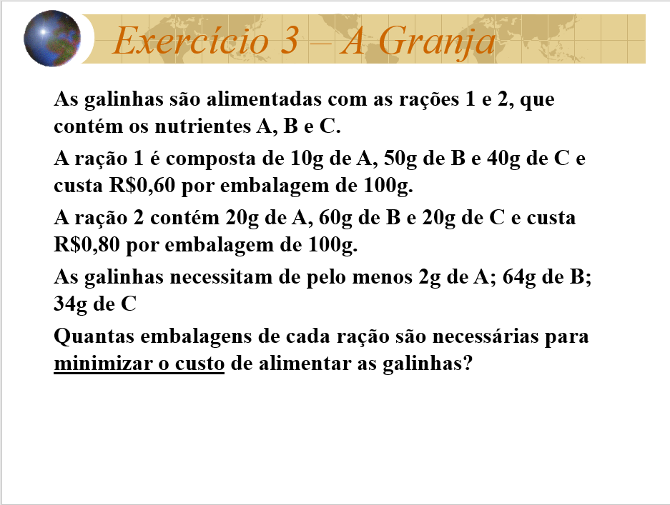
RAÇÃO DAS GALINHAS
 | Raçao 1 | Ração 2
VARIAVEIS DE DECISÃO QUANT | 1.28 | 0
Custo | 0.6 | 0.8 | 0.77

Restrições |  |  |  |  | NECESSITA
R1 - A | 0.1 | 0.2 | 0.128 | >= | 2
R2 - B | 0.5 | 0.6 | 0.64 | >= | 64
R3 - C | 0.4 | 0.2 | 0.512 | >= | 34

São necessarias 1,28 g da ração 1 e 0 da ração 2

Aula 10-06 Ração de aves
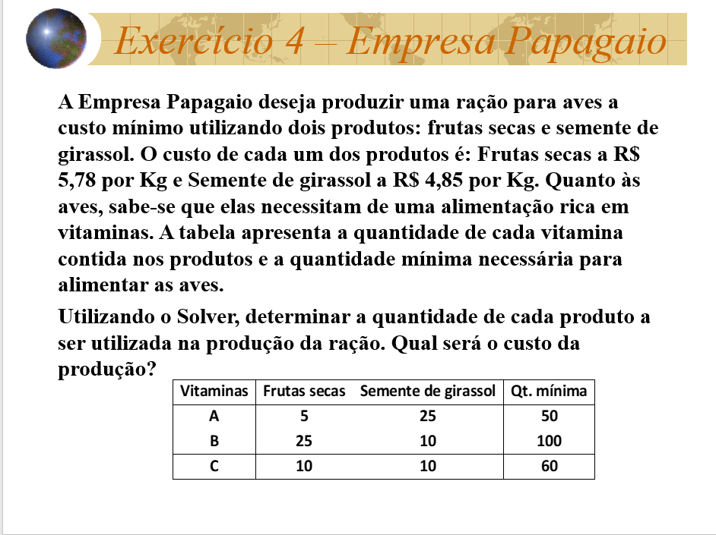
RAÇÃO DE AVES
 | X | Y
VARIÁVEIS DE DECISÃO | 2.67 | 3.33
CUSTO | 5.78 | 4.85 | 31.58

RESTRIÇÕES |  |  |  |  | QT MIN
R1 - A | 5 | 25 | 96.67 | >= | 50
R2 - B | 25 | 10 | 100 | >= | 100
R3 - C | 10 | 10 | 60 | >= | 60

QUANTIDADE DE PRODUTOS FRUTRAS SECAS 2,67 E SEMENTE DE GIRASSOL 3,33
CUSTO TOTAL = 31,58

